修改
宁波品秀美容科技有限公司 宁波高新区江南路1528号高新科技广场2号楼10楼 电话：0574-27889688 传真：0574-27889655 sales@hair-brushes.com lucky@jsiu.com
订单
供货商： | 宁波瑾秀制刷科技有限公司 |  |  |  | 订单号 | 25AM099-1
电话： | +86-574-27889688 |  |  |  | 日期 | 2025年09月03日
联系人： | 李万祥 |  |  |  | 订单安排人 | Laura
产品编号 | 产品图片 | 描述 | 数量/个 | 单价 | 金额 | 包装方式
Elasticbrush01 | 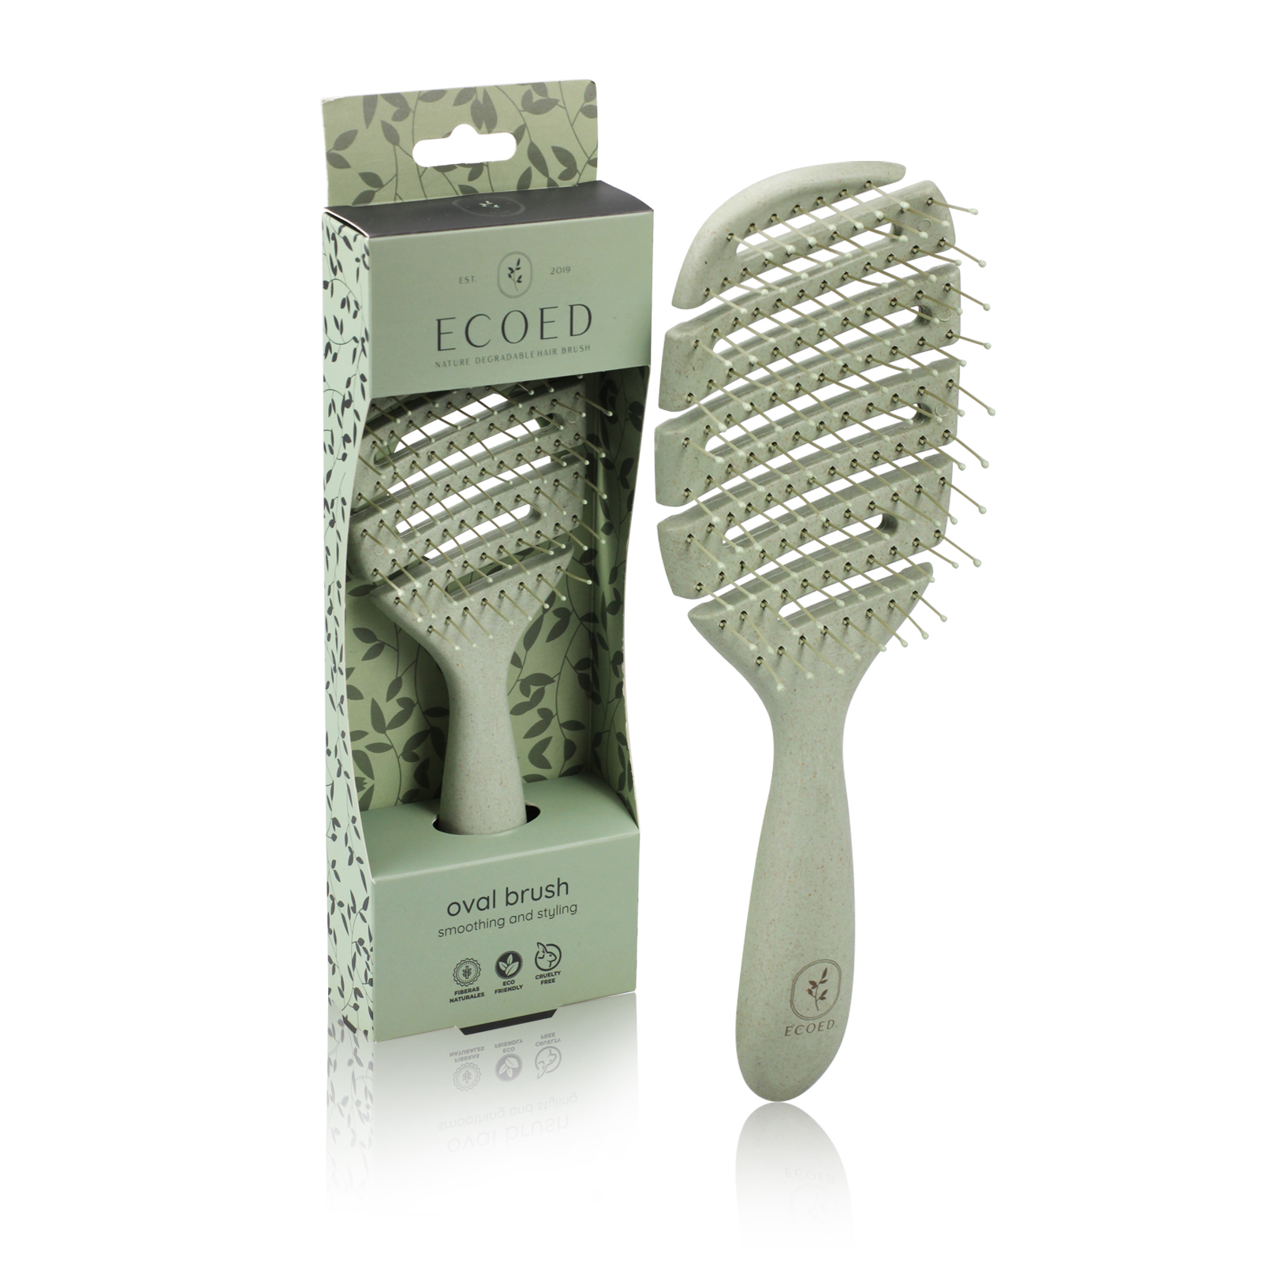 | 梳身半降解材料（用新材料防断裂）加麦秸秆5645 C绿色，尼龙丝0.8mm7529U灰色尼龙丝颜色同beter，棕色 ecoed logo颜色同beter！染头颜色同梳体. 包装方式：白卡盒，卡盒我司供，箱规120/24 | 1200PCS | ¥3.85 |  | 白卡盒，卡盒我司供，箱规120/24
Elasticbrush02 | 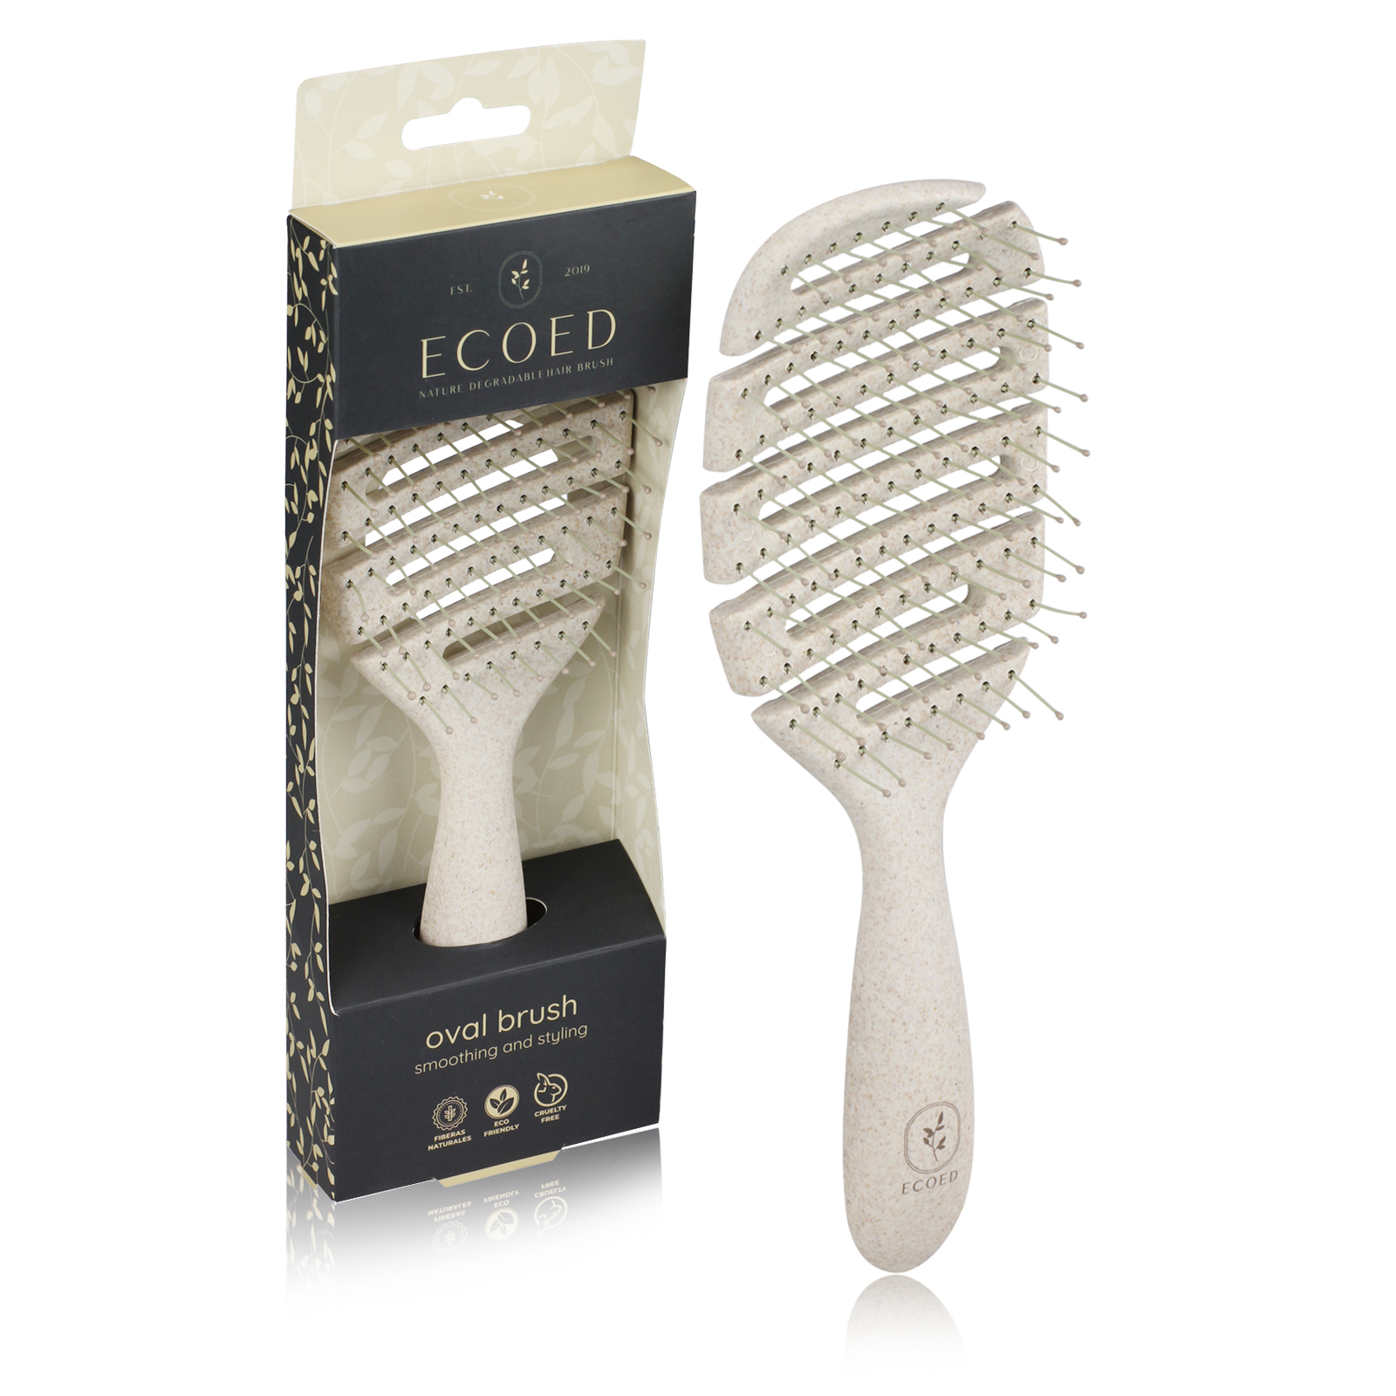 | 梳身半降解材料（用新材料防断裂）加麦秸秆7529U灰色尼龙针，尼龙丝0.8mm7529U灰色尼龙丝颜色同beter，棕色 ecoed logo颜色同beter！染头颜色同梳体. 包装方式：白卡盒，卡盒我司供，箱规120/24 | 1200PCS | ¥3.85 |  | 白卡盒，卡盒我司供，箱规120/24

 | 以上价格含税运含包装
进仓地址： | 浙江宁波市余姚市陆埠镇五马工业区创利西路15号
付款方式: | 凭发票，出货45天付款，含税含运含进仓 |  |  |  | 色卡 | Logo
交货时间: | 2025年10月18日
箱规: | 箱规120/24
产前确认样:
出货样:
注意事项:
快速弯折120度，快速旋转120度不得断裂（20个样品最多一个）
注意柄部干净整洁，logo处清洁摸上去没有油
外箱单边不得超过60cm，重量不得超过20公斤
尼龙丝针注意不要大量明显弯曲
染头不能有坑(2个以上），（有坑一律次品）
染头不得粘连
每个外箱需要贴2个标签FBA标签一个，货代标签一个

 | 宁波品秀美容科技有限公司 |  |  | 宁波瑾秀制刷科技有限公司
 | ---------------------- |  |  | ----------------------

